Chi tiết địa chất
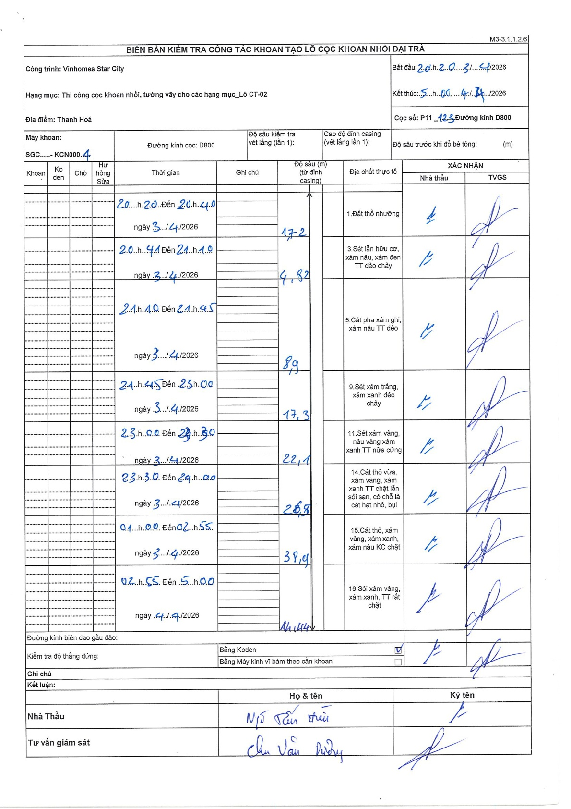
Dự án | Star City Thanh Hóa
Hạng mục | Thi công cọc khoan nhồi, tường vây cho các hạng mục_Lô CT-02
Tên bộ phận | CT-02
Số hiệu cọc | P11_123
Tên Máy khoan | SGCT-KCN0004
Đường kính | D800
Bắt đầu thi công | 20:20 03/04/2026
Kết thúc thi công | 05:00 04/04/2026

Địa chất TT | Đường kính | Mô tả lớp thiết kế | Từ (h) | Đến (h) | Cao độ từ | Cao độ đến | T.Gian (h) | Dài (m) | V (m/h) | Ghi chú
1. Đất thổ nhưỡng | D800 | Đất thổ nhưỡng | 20:20 03/04/2026 | 20:40 03/04/2026 | 0 | -1.72 | 0.33 | 1.72 | 5.16
2 | D800 | Sét lẫn hữu cơ, xám nâu, xám đen TT dẻo chảy | 20:41 03/04/2026 | 21:10 03/04/2026 | -1.72 | -4.82 | 0.48 | 3.1 | 6.41
3 | D800 | Cát pha xám ghi, xám nâu TT dẻo | 21:10 03/04/2026 | 21:45 03/04/2026 | -4.82 | -8.9 | 0.58 | 4.08 | 6.99
4 | D800 | Sét xám trắng, xám xanh dẻo chảy | 21:45 03/04/2026 | 23:00 03/04/2026 | -8.9 | -17.3 | 1.25 | 8.4 | 6.72
5 | D800 | Sét xám vàng, nâu vàng xám xanh TT nửa cứng | 23:00 03/04/2026 | 23:30 03/04/2026 | -17.3 | -22.1 | 0.5 | 4.8 | 9.6
6 | D800 | Cát thô vừa, xám vàng, xám xanh TT chặt lẫn sỏi sạn, có chỗ là cát hạt nhỏ, bụi | 23:30 03/04/2026 | 01:00 03/04/2026 | -22.1 | -28.5 | 1.5 | 6.4 | 4.27
7 | D800 | Cát thô, xám vàng, xám xanh, xám nâu KC chặt | 01:00 03/04/2026 | 02:55 03/04/2026 | -28.5 | -39.4 | 1.92 | 10.9 | 5.69 | Chuyển ngày lúc 00:00
8 | D800 | Sỏi xám vàng, xám xanh, TT rất chặt | 02:55 04/04/2026 | 05:00 04/04/2026 | -39.4 | -41.4 | 2.08 | 2 | 0.96

ẢNH BIÊN BẢN GỐC

